12, 42, 46,121. 참여기업 서류 모음
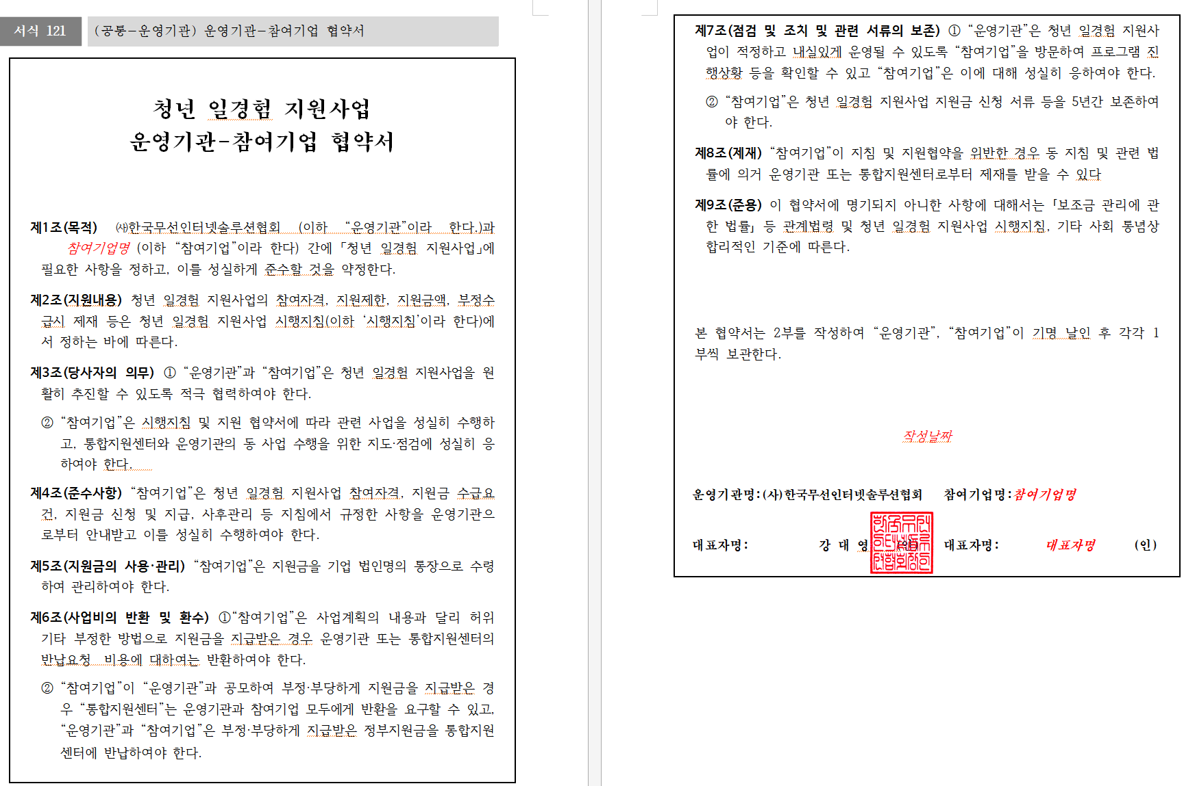
로우 인덱스 | 1 | 2 | 3 | 4 | 5 | 6 | 7 | 8 | 9 | 10 | 11 | 12 | 13 | 14 | 15 | 16 | 17 | 18 | 19 | 20 | 21 | 22 | 23 | 24 | 25 | 26 | 27 | 28 | 29 | 30 | 31 | 32 | 33 | 34 | 35 | 36 | 37
0 | 서식12. 청년 일경험 프로그램 참여 신청서 |  |  |  |  |  |  |  |  |  |  |  | 서식42. 청년 일경험 지원사업 기업 참여 의향서 |  |  |  |  |  |  |  |  | 참여기업용 확인서
1 | 청년 일경험 프로그램 참여 신청서 |  |  |  |  |  |  |  |  |  |  |  | 청년 일경험 지원사업 |  |  |  |  |  |  |  |  | <참여기업용>
2 |  |  |  |  |  |  |  |  |  |  |  |  | 기업 참여 의향서 |  |  |  |  |  |  |  |  | 확 인 서
3 |  |  |  |  |  |  |  |  |  |  |  |  |  |  |  |  |  |  |  |  |  | ※ [ ]에는 해당되는 곳에 √표를 합니다.
4 | 1. 사업장 현황 |  |  |  |  |  |  |  |  |  |  |  | 참여 기업명 |  | 참여기업명
5 | 사 업 장 명 |  | 사업장명 |  |  |  | 대 표 자 명 |  |  | 대표자명 |  |  | 사업자등록번호 |  | 사업자등록번호 |  |  | 대표자명 |  | 대표자명 |  | ■ 신청기업 개요
6 | 사업자등록번호 |  | 사업자등록번호(법인번호) |  |  |  | 고용보험 사업장 |  |  | 고용보험사업장관리번호 |  |  | 참여 프로그램 |  | 참여프로그램 |  |  |  |  |  |  | 사업장명 | 사업장명 | 대표자명 | 대표자명
7 | (법인번호) |  |  |  |  |  | 관리번호 |  |  |  |  |  | 담당자 | 부 서 |  | 담당자부서 | 직 위 |  | 담당자직위 |  |  | 소재지 | 소재지 | 사업자등록번호 | 사업자등록번호
8 | 연 락 처 |  | 연락처 |  |  |  |  |  |  |  |  |  |  | 성 명 |  | 담당자성명 | 연락처 |  | 담당자연락처 |  |  | ■ 확인내용
9 | 소 재 지 |  | 소재지 |  |  |  |  |  |  |  |  |  |  |  |  |  |  |  |  |  |  | 확인사항
10 | 주 된 업 종 |  | 주된업종 |  |  |  | 고용보험 |  |  | 고용보험피보험자수 |  |  | 당사는 위와 같이 청년 일경험 지원사업의 참여기업으로 참여할 |  |  |  |  |  |  |  |  | ① 참여 신청 직전 월말 기준 고용보험 피보험자수 10인 미만 기업 |  |  | ［ ］예 ［ ］아니오
11 |  |  |  |  |  |  | 피 보 험 자 수 |  |  |  |  |  | 의사가 있음을 확인합니다. |  |  |  |  |  |  |  |  | ①-1.「벤처기업육성에 관한 특별조치법」에 따른 벤처기업,「기술혁신형 중소기업 제도 운영규정」,「경영혁신형 중소기업 제도 운영규정」에 따른 경영혁신형 및 기술혁신형 중소기업, 「사회적기업 육성법」에 따른 사회적 기업 |  |  | ［ ］예 ［ ］아니오
12 | 기업구분 |  | [중소기업 ] 󰊱 중소기업 |  |  |  |  |  |  |  |  |  |  |  |  |  |  |  |  |  |  | * 10민 미만 기업 참여 가능
13 |  |  | □신기술·신성장유망기업 □강소기업·청년친화강소기업 |  |  |  |  |  |  |  |  |  |  |  |  |  |  |  |  |  |  | ② 소비･향락업 등에 해당하는 업종 |  |  | ［ ］예 ［ ］아니오
14 |  |  | □우수벤처기업 |  |  |  |  |  |  |  |  |  | 2024년 8 월 1 일 |  |  |  |  |  |  |  |  | ※ 「중소기업 인력지원 특별법」 제3조 및 시행령 제2조,｢청소년보호법｣ 제2조제5호,
15 |  |  | □우수 중소기업(경영혁신형․기술혁신형 중소기업) |  |  |  |  |  |  |  |  |  |  |  |  |  |  |  |  |  |  | ｢풍속영업의 규제에 관한 법률｣ 제2조, ｢사해행위 등 규제 및 처벌 특례법｣ 제2조에 해당하는 업종
16 |  |  | □사회적기업 □기타 중소기업 |  |  |  |  |  |  |  |  |  |  |  |  |  |  |  |  |  |  | ex) 단란주점업, 유흥주점업, 노래연습장업, 비디오감상실업, 게임제공업, 무도장운영업,
17 |  |  | [ 중견기업 ] 󰊲 중견기업 |  |  |  |  |  |  |  |  |  | 확인자 ㈜0000 홍 길 동 (인) |  |  |  |  |  |  |  |  | 목욕장업, 숙박업, 복권발행업, 기타 갬블링 및 베팅업 등
18 |  |  | [ 대기업 ] 󰊳 대기업 |  |  |  |  |  |  |  |  |  |  |  |  |  |  |  |  |  |  | ③ 임시 및 일용 인력 공급업 또는 근로자 파견업에 해당하는 사업 |  |  | ［ ］예 ［ ］아니오
19 |  |  | [ 기타] 󰊴 기타(비영리 법인 등) |  |  |  |  |  |  |  |  |  |  |  |  |  |  |  |  |  |  | ④「근로기준법」제43조의2에 따라, 임금 등을 체불하여 명단이 공표된 사업장(사업주) |  |  | ［ ］예 ［ ］아니오
20 | 회사 소개 및 |  | 회사소개및주요사업 |  |  |  |  |  |  |  |  |  | 한국무선인터넷솔루션협회 운영기관장 귀하 |  |  |  |  |  |  |  |  | ※ 확인방법: 고용노동부 홈페이지 → 정보공개 → 체불사업주 명단 공개
21 | 주요사업 |  |  |  |  |  |  |  |  |  |  |  |  |  |  |  |  |  |  |  |  | ⑤「산업안전보건법」제10조에 따라, 중대재해 발생 등으로 명단이 공표된 사업장(사업주) |  |  | ［ ］예 ［ ］아니오
22 | 체험 프로그램 |  | 참여사업명 |  |  | 참여기간 |  |  | 주관부처(기관) |  |  |  |  |  |  |  |  |  |  |  |  | ※ 확인방법: 고용노동부 홈페이지 → 정보공개 → 사전정보공표목록 → 산재예방/산재보상
23 | 참여 이력 |  |  |  |  |  |  |  |  |  |  |  |  |  |  |  |  |  |  |  |  | → 사업장의 산업재해 발생 건수 등 공표
24 |  |  |  |  |  |  |  |  |  |  |  |  |  |  |  |  |  |  |  |  |  | ⑥「초․중등교육법」 및 「고등교육법」에 따른 학교 |  |  | ［ ］예 ［ ］아니오
25 | 2. 담당자 정보 |  |  |  |  |  |  |  |  |  |  |  |  |  |  |  |  |  |  |  |  | ⑦ 직장 내 괴롭힘과 관련하여 ’21~22년 기간 중 과태료 처분을 받은 사업장(사업주) |  |  | ［ ］예 ［ ］아니오
26 | 담 당 부 서 |  | 담당부서 |  |  |  | 담 당 자 명 |  |  | 담당자명 |  |  |  |  |  |  |  |  |  |  |  | ⑧ 청년일경험지원사업 참여기간 중 참여 제한사유 발생 시 즉시 운영기관에 이 사실을 고지할 것을 확인합니다. |  |  | ［✓］예 ［ ］아니오
27 | 전 화 번 호 |  | 전화번호 |  |  |  | 이 메 일 |  |  | 이메일 |  |  |  |  |  |  |  |  |  |  |  | ▶ (유의사항) 사업주(대표자)의 배우자, 직계존속, 비속에 해당하는 자의 일경험 참여 제한 ［✓］확인
28 | 3. 운 영 계 획 |  |  |  |  |  |  |  |  |  |  |  |  |  |  |  |  |  |  |  |  | 본인은 위의 내용을 충분히 이해하였으며, 거짓 기타 부정한 방법으로 지원금을 지급받거나 지급받고자 한 자의 경우에는 지원금 반환명령, 약정해지, 재참여 제한 등의 불이익 조치를 받을 수 있음을 확인합니다.
29 | 일경험 유형 |  | □ 프로젝트형 ■ 인턴형 |  |  |  |  |  |  |  |  |  |  |  |  |  |  |  |  |  |  | ［ ✓ ］예 ［ ］아니오
30 | 일경험 기간 |  | ■ 인턴형 [2]개월 |  |  |  |  |  |  |  |  |  |  |  |  |  |  |  |  |  |  | 2024년 0 월 00 일
31 | (참여자 기준) |  |  |  |  |  |  |  |  |  |  |  |  |  |  |  |  |  |  |  |  |  | 확인자 | 대표자명
32 | 수행업무(직무) |  | 광고마케팅 |  |  |  |  |  |  |  |  |  |  |  |  |  |  |  |  |  |  |  | (대표자)
33 | 참여자 자격요건 |  | (해당업무가 별도 자격 등 필요한 경우) |  |  |  |  |  |  |  |  |  |  |  |  |  |  |  |  |  |  |  |  |  | (서명 또는 인)
34 |  |  | ■ 없음, □ 있음[ 자격내용 ]
35 |  |  |  |  |  |  |  |  |  |  |  |  |  |  |  |  |  |  |  |  |  | 한국무선인터넷솔루션협회 운영기관 귀중
36
37 | 󰡔청년 일경험 프로그램󰡕 사업 참여를 위와 같이 신청합니다.
38 | 0000년00월00일
39 |  |  |  | 확인자 |  |  |  | 대표자명 |  |  | (서명 또는 인)
40 |  |  |  | (대표자)
41 | 한국무선인터넷솔루션협회 |  |  |  | 귀하
42
43 | 첨부서류 | 1. 참여자격 확인 서류
44 |  | (사업자등록증 또는 고유번호증, 강소기업 확인서 등)
45
46
47
48
49
50
51
52
53
54
55
56
57
58
59
60
61

46,40,33. 청년서류 모음
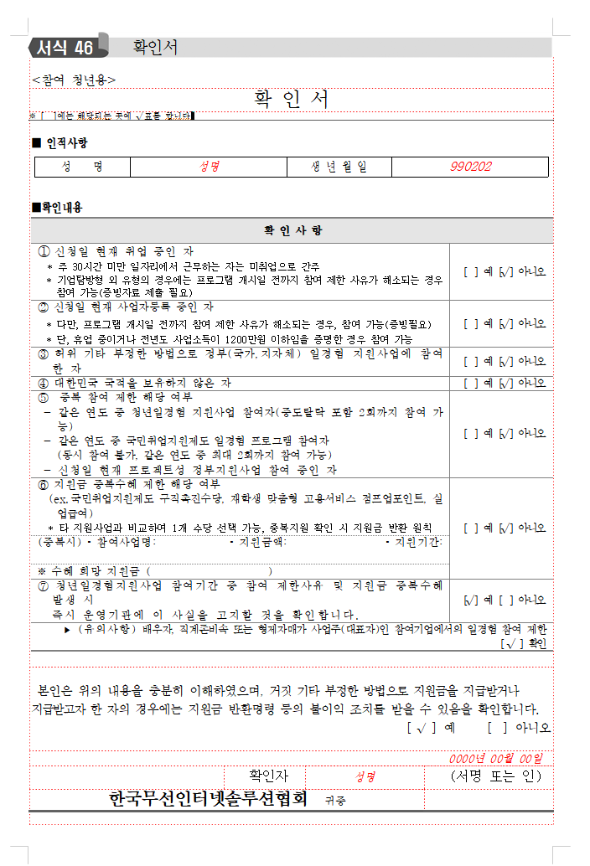
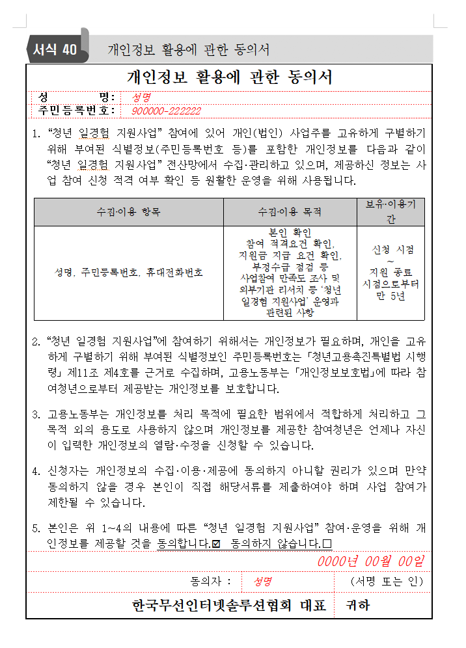
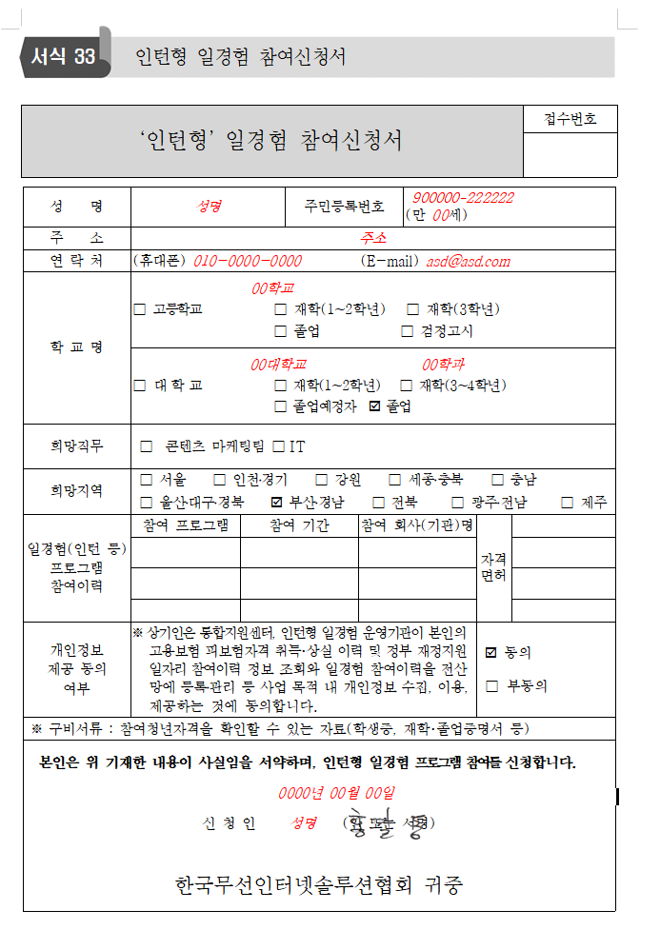
로우 인덱스 | 1 | 2 | 3 | 4 | 5 | 6 | 7 | 8 | 9 | 10 | 11 | 12 | 13 | 14 | 15 | 16 | 17 | 18 | 19 | 20 | 21 | 22 | 23 | 24 | 25 | 26 | 27 | 28 | 29 | 30 | 31 | 32 | 33 | 34 | 35 | 36 | 37
0
1
2
3
4
5
6
7
8
9
10
11
12
13
14
15
16
17
18
19
20
21
22
23
24
25
26
27
28
29
30
31
32
33
34
35
36
37
38
39
40
41
42
43
44
45
46
47
48
49
50
51
52
53
54
55
56
57
58
59
60
61

